Mineral
 | Investigación Metalúrgica No. 18513 |  |  |  |  |  | Investigación Metalúrgica No. 18513 |  |  |  |  |  |  | Investigación Metalúrgica No. 18513

 | COMPOSITO ENRIQUECIDO TBCE-15 Prueba No.1 Lix |  |  |  |  |  | COMPOSITO ENRIQUECIDO TBCE-15 Prueba No.1 Lix |  |  |  |  |  |  | COMPOSITO ENRIQUECIDO TBCE-15 Prueba No.1 Lix

 | Cliente: | El Molle Verde S.A.C. |  | Operador: | E. Huatuco |  | Cliente: | El Molle Verde S.A.C. |  | Operador: | E. Huatuco |  |  | Cliente: | El Molle Verde S.A.C. |  |  | Operador: | E. Huatuco
 | Proyecto: | Trapiche |  | Fecha: | Jul. 04/24 |  | Proyecto: | Trapiche |  | Fecha: | Jul. 04/24 |  |  | Proyecto: | Trapiche |  |  | Fecha: | Jul. 04/24
 | Muestra: | TBCE-15 |  |  |  |  | Muestra: | TBCE-15 |  |  |  |  |  | Muestra: | TBCE-15
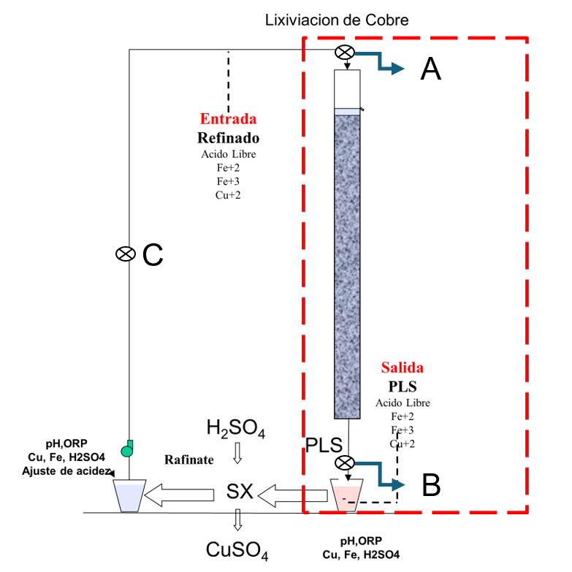
 | Descripción: | Curado y Aglomeración |  |  |  |  | Descripción: | Prueba de Aglomeración

 |  | Descripción | Unidad | Valor |  |  |  | Descripción | Unidad | Valor

 |  | Densidad bulk | kg/l |  |  |  |  | Peso Seco | kg | 27.9
 |  | Cu | % | 0.77 |  |  |  | Peso Inicial Humedo | kg | 28.0
 |  | Fe | % | 3.33 |  |  |  | Peso Final Curado | kg | 29.5
 |  | Cu H2SO4 | % | 0.244 |  |  |  | *ILS+H2O(10%/90%)w/w | g | 1432
 |  | Cu CN | % | 0.336 |  |  |  | Ácido | g | 101
 |  | Cu Residual | % | 0.178 |  |  |  | Densidad de ILS+H2O | g/cc | 1.02
 |  |  |  |  |  |  |  | **Volumen de la solución | cc | 1406
 |  |  |  |  |  |  |  | Tiempo | h | 0.17
 |  |  |  |  |  |  |  | Humedad del mineral | % | 0.50
 | Resumen de cambios en las pruebas: |  |  |  |  |  |  | Humedad de curado | % | 5.9
 |  |  |  |  |  |  |  | ILS: Cu= 0.226 g/kg, Ácido= 0.216 g/Kg , FeT= 23.05 g/Kg, Fe+2= 3.03 g/Kg
 |  |  |  |  |  |  |  | *ILS+ H2O: Cu= 0.022 g/kg, Ácido= 0.021 g/Kg , FeT= 2.3 g/Kg, Fe+2= 0.303 g/Kg
1) | El 16/09/2023 se cargo la columnas. |  |  |  |  |  |  | **Volumen total (Acido Ind.+Refino+Humedad Mineral)
2) | El 19/09/2023 empieza el regado luego de 3 dias de curado. |  |  |  |  |  | Descripción: | Prueba de Curado
3) | Apartir del 11/10/2023 se intercambia la solucion refino del composito TBCM3-TBCM5
4) | Apartir del 02/12/2023 se intercambia la solcuion refino de la columna TBCM-5 |  |  |  |  |  |  | Descripción | Unidad | Valor
 |  |  |  |  |  |  |  | *H2SO4 | kg/t | 3.6
 |  |  |  |  |  |  |  | Concentración H2SO4 | g/l | 71
 |  |  |  |  |  |  |  | Tiempo | días | 3
 |  |  |  |  |  |  |  | Temperatura Ambiental | ºC | 11.5
 |  |  |  |  |  |  |  | Temperatura Aglomerado | ºC | 13

 |  |  |  |  |  |  |  | * Acido total en el curado y Refino

 |  |  |  |  |  |  |  |  |  |  |  |  |  |  | Consumo Acito Total= | A-B
 |  |  |  |  |  |  |  |  |  |  |  |  |  |  | Consumo Gangas= | A-C

 |  |  |  |  |  |  |  |  |  |  |  |  |  |  |  | Consumo Ácido Total= | H2SO4 (Agregado en el Alimento)- H2SO4 ( PLS)
 |  |  |  |  |  |  |  |  |  |  |  |  |  |  |  | Consumo Cu= | H2SO4 (Acido devuelto por el Cu)
 |  |  |  |  |  |  |  |  |  |  |  |  |  |  |  | Consumo Gangas= | Consumo Acido Total - Consumo Cu
 |  |  |  |  |  |  |  |  |  |  |  |  |  |  |  | Consumo de H2SO4 Total (Fe+2 a Fe+3)= | H2SO4( Agregado en el Alimento)+H2SO4 ( PLS)+H2SO4(Fe+2)+H2SO4 (Fe+3)

 |  |  |  |  |  |  |  |  |  |  |  | 1.17 |  | 5.6

 |  |  |  |  |  |  |  |  |  |  |  | 0.77259061707 | 27.232306346
 |  |  |  |  |  |  |  |  |  |  |  | 0.77945941024 | 27.765057424
 |  |  |  |  |  |  |  |  |  |  |  | 0.75840008783 | 27.659297321
 |  |  |  |  |  |  |  |  |  |  |  | 0.7528059595 | 27.07887946
 |  |  |  |  |  |  |  |  |  |  |  | 0.7605186722 | 28.402086215
 |  |  |  |  |  |  |  |  |  |  |  | 0.75486074074 | 27.353099875
 |  |  |  |  |  |  |  |  |  |  |  | 0.76501482353 | 27.877658824
 |  |  |  |  |  |  |  |  |  |  |  | 0.75299 | 26.550514451
 |  |  |  |  |  |  |  |  |  |  |  | 0.78394658982 | 26.746413064
 |  |  |  |  |  |  |  |  |  |  |  | 0.80021636697 | 27.150198165
 |  |  |  |  |  |  |  |  |  | 18.5

 |  |  |  |  |  | 336.7 | 1.81 | 451 | 18.7 | 18.5 | 25 |  |  |  |  |  |  |  |  | 6052

%Rec Cu
Extracción de Cobre TBCE-15 Lix
3 | 0.0
4 | -0.1
5 | 0.6
6 | 3.4
7 | 6.1
8 | 8.7
9 | 11.2
10 | 13.5
11 | 15.6
12 | 17.4
13 | 19.1
14 | 20.6
15 | 22.0
16 | 23.3
17 | 24.6
18 | 25.8
19 | 27.0
20 | 28.0
21 | 29.0
22 | 29.9
23 | 30.7
24 | 31.5
25 | 32.3
26 | 33.1
27 | 33.9
28 | 34.8
29 | 35.6
30 | 36.4
31 | 37.3
32 | 38.1
33 | 38.9
34 | 39.6
35 | 40.3
36 | 41.0
37 | 41.7
38 | 42.3
39 | 42.8
40 | 43.4
41 | 43.9
42 | 44.5
43 | 45.1
44 | 45.7
45 | 46.2
46 | 46.7
47 | 47.3
48 | 47.8
49 | 48.3
50 | 48.9
51 | 49.4
52 | 49.9
...

pH,EMF
pH y ORP vs Tiempo TBCE-15 Lix
 | ORP | pH
5 | 285 | 2.6
6 | 298 | 2.6
7 | 292 | 2.8
8 | 289 | 2.9
9 | 284 | 2.9
10 | 282 | 2.9
11 | 290 | 2.9
12 | 289 | 3.0
13 | 295 | 2.9
14 | 306 | 2.8
15 | 315 | 2.8
16 | 324 | 2.7
17 | 330 | 2.7
18 | 334 | 2.7
19 | 337 | 2.7
20 | 340 | 2.6
21 | 345 | 2.6
22 | 352 | 2.6
23 | 360 | 2.5
24 | 365 | 2.5
25 | 377 | 2.5
26 | 378 | 2.4
27 | 380 | 2.4
28 | 382 | 2.3
29 | 383 | 2.3
30 | 381 | 2.3
31 | 386 | 2.2
32 | 389 | 2.2
33 | 388 | 2.2
34 | 387 | 2.1
35 | 387 | 2.1
36 | 388 | 2.2
37 | 386 | 2.2
38 | 389 | 2.2
39 | 390 | 2.2
40 | 389 | 2.1
41 | 390 | 2.1
42 | 388 | 2.1
43 | 389 | 2.1
44 | 390 | 2.1
45 | 388 | 2.1
46 | 391 | 2.1
47 | 393 | 2.1
48 | 395 | 2.1
49 | 398 | 2.1
50 | 399 | 2.1
51 | 400 | 2.1
52 | 401 | 2.1
53 | 402 | 2.1
54 | 401 | 2.1
...

